Punto_Equilibrio
Paso 1 Inversión |  | Paso 2 Costos |  |  | Paso 3 Equilibrio |  | Paso 4 Pronóstico |  |  | Paso 5 Presupuesto | Paso 6 Evaluación Financiera

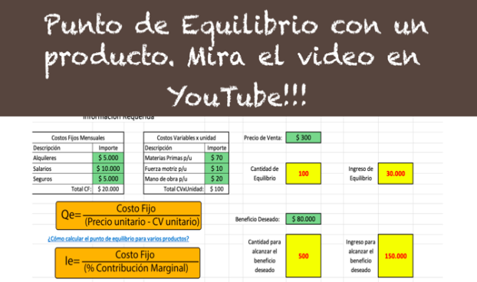
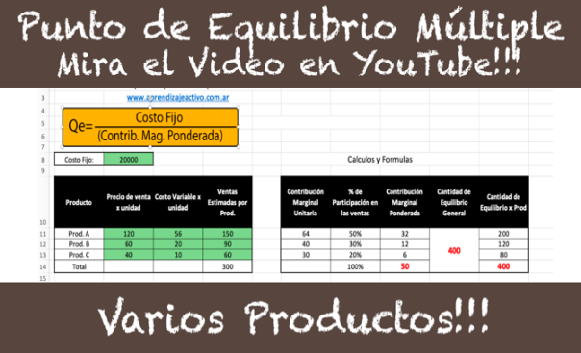
 | 3 Punto de Equilibrio

En esta punto se deben estimar los costos fijos mensuales y los costos variables por unidad. Se deben completar las celdas verdes, las celdas en gris se calculan por formula!!!

 |  | Costo Fijo Mensual: |  | 4500 |  | Cálculos y Formulas

 |  | Producto | Precio de venta x unidad | Costo Variable x unidad | Ventas Estimadas por Prod. | Contribución Marginal Unitaria | % de Participación en las ventas | Contribución Marginal Ponderada | Cantidad de Equilibrio General | Cantidad de Equilibrio x Prod
 |  | Prod. A | $ 1,000 | 1000 | 5 | 0 | 33% | 0 | 6.75 | 2
 |  | Prod. B | $ 1,000 | 0 | 5 | 1000 | 33% | 333 |  | 2
 |  | Prod. C | $ 1,000 | 0 | 5 | 1000 | 33% | 333 |  | 2
 |  | Total unidades Vendidas: |  |  | 15 |  | 100% | 667 |  | 7

Graficar Punto de Equilibrio
Paso 1 Inversión |  | Paso 2 Costos |  | Paso 3 Equilibrio | Paso 3 Grafico Equilibrio | Paso 4 Pronóstico | Paso 5 Presupuesto | Paso 6 Evaluación Financiera

Costos Fijos Mensuales
Descripción | Importe
Alquiler de oficina | $ 4,000
hosting | $ 2,500 |  | Cantidad de Equilibrio:
Total CF: | $ 6,500 |  |  | -6.4356435644

Costos Variables x unidad |  |  | Ingreso de Equilibrio
Descripción | Importe |  |  | -$ 6,436
Fuerza motriz p/u | $ 10
mano de obra p/u | $ 2,000
Total CVxUnidad: | $ 2,010

Precio de venta x Un. | $ 1,000

Punto de Equilibrio
Unidades vendidas | costo total
0 | 6500 | IngresoxVentas
1 | 8510 | 0
2 | 10520 | 1000
3 | 12530 | 2000
4 | 14540 | 3000
5 | 16550 | 4000
6 | 18560 | 5000
7 | 20570 | 6000
8 | 22580 | 7000
9 | 24590 | 8000
10 | 26600 | 9000
11 | 28610 | 10000
12 | 30620 | 11000
13 | 32630 | 12000
14 | 34640 | 13000
15 | 36650 | 14000
16 | 38660 | 15000
17 | 40670 | 16000
18 | 42680 | 17000
19 | 44690 | 18000
20 | 46700 | 19000
21 | 48710 | 20000
22 | 50720 | 21000
23 | 52730 | 22000
24 | 54740 | 23000
25 | 56750 | 24000
26 | 58760 | 25000
27 | 60770 | 26000
28 | 62780 | 27000
29 | 64790 | 28000
30 | 66800 | 29000
31 | 68810 | 30000
32 | 70820 | 31000
33 | 72830 | 32000
34 | 74840 | 33000
35 | 76850 | 34000
36 | 78860 | 35000
37 | 80870 | 36000
38 | 82880 | 37000
39 | 84890 | 38000
40 | 86900 | 39000
41 | 88910 | 40000
42 | 90920 | 41000
43 | 92930 | 42000
44 | 94940 | 43000
45 | 96950 | 44000
46 | 98960 | 45000
47 | 100970 | 46000
48 | 102980 | 47000
49 | 104990 | 48000
50 | 107000 | 49000
51 | 109010 | 50000
52 | 111020 | 51000
53 | 113030 | 52000
54 | 115040 | 53000
55 | 117050 | 54000
56 | 119060 | 55000
57 | 121070 | 56000
58 | 123080 | 57000
59 | 125090 | 58000
60 | 127100 | 59000
61 | 129110 | 60000
62 | 131120 | 61000
63 | 133130 | 62000
64 | 135140 | 63000
65 | 137150 | 64000
66 | 139160 | 65000
67 | 141170 | 66000
68 | 143180 | 67000
69 | 145190 | 68000
70 | 147200 | 69000
71 | 149210 | 70000
72 | 151220 | 71000
73 | 153230 | 72000
74 | 155240 | 73000
75 | 157250 | 74000
76 | 159260 | 75000
77 | 161270 | 76000
78 | 163280 | 77000
79 | 165290 | 78000
80 | 167300 | 79000
81 | 169310 | 80000
82 | 171320 | 81000
83 | 173330 | 82000
84 | 175340 | 83000
85 | 177350 | 84000
86 | 179360 | 85000
87 | 181370 | 86000
88 | 183380 | 87000
89 | 185390 | 88000
90 | 187400 | 89000
91 | 189410 | 90000
92 | 191420 | 91000
93 | 193430 | 92000
94 | 195440 | 93000
95 | 197450 | 94000
96 | 199460 | 95000
97 | 201470 | 96000
98 | 203480 | 97000
99 | 205490 | 98000
100 | 207500 | 99000
101 | 209510 | 100000
102 | 211520 | 101000
103 | 213530 | 102000
104 | 215540 | 103000
105 | 217550 | 104000
106 | 219560 | 105000
107 | 221570 | 106000
108 | 223580 | 107000
109 | 225590 | 108000
110 | 227600 | 109000
111 | 229610 | 110000
112 | 231620 | 111000
113 | 233630 | 112000
114 | 235640 | 113000
115 | 237650 | 114000
116 | 239660 | 115000
117 | 241670 | 116000
118 | 243680 | 117000
119 | 245690 | 118000
120 | 247700 | 119000
121 | 249710 | 120000
122 | 251720 | 121000
123 | 253730 | 122000
124 | 255740 | 123000
125 | 257750 | 124000
126 | 259760 | 125000
127 | 261770 | 126000
128 | 263780 | 127000
129 | 265790 | 128000
130 | 267800 | 129000
131 | 269810 | 130000
132 | 271820 | 131000
133 | 273830 | 132000
134 | 275840 | 133000
135 | 277850 | 134000
136 | 279860 | 135000
137 | 281870 | 136000
138 | 283880 | 137000
139 | 285890 | 138000
140 | 287900 | 139000
141 | 289910 | 140000
142 | 291920 | 141000
143 | 293930 | 142000
144 | 295940 | 143000
145 | 297950 | 144000
146 | 299960 | 145000
147 | 301970 | 146000
148 | 303980 | 147000
149 | 305990 | 148000
150 | 308000 | 149000
151 | 310010 | 150000
152 | 312020 | 151000
153 | 314030 | 152000
154 | 316040 | 153000
155 | 318050 | 154000
156 | 320060 | 155000
 |  | 156000

Evaluación_Financiera
Paso 1 Inversión |  | Paso 2 Costos |  | Paso 3 Equilibrio |  | Paso 4 Pronóstico | Paso 5 Presupuesto | Paso 6 Evaluación Financiera

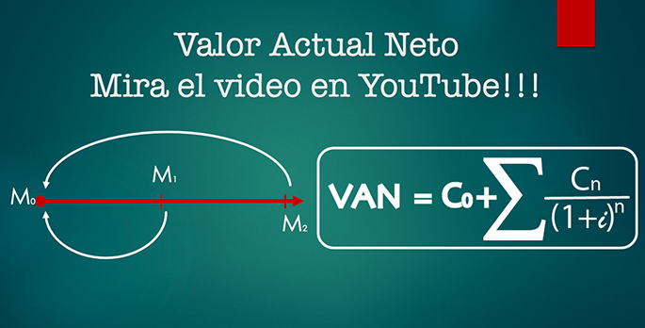
Análisis Financiero: Valor Actual Neto

 | Momento | Flujo de Fondos
 | 0 | (9,700) | Tasa de Interes= | 35% | Costo de oportunidad = 0,02
 | 1 | 5,000
 | 2 | 5,000 |  |  | El proyecto satisface la tasa exigida, se aconseja realizar el proyecto
 | 3 | 5,000 | VAN = | $ 6,284.78
 | 4 | 5,000
 | 5 | 5,000
 | 6 | 8,500 | TIR= | 55.24% | En la celda F12 se debe colocar =C9+VNA(F9;C10:C21) esto calculará el valor actual neto del flujo de fondos
 | 7 | 8,500
 | 8 | 8,500

 | 9 | 8,500 | VAN =
 | 10 | 8,500
 | 11 | 8,000
 | 12 | 14,000

